Chi tiết địa chất
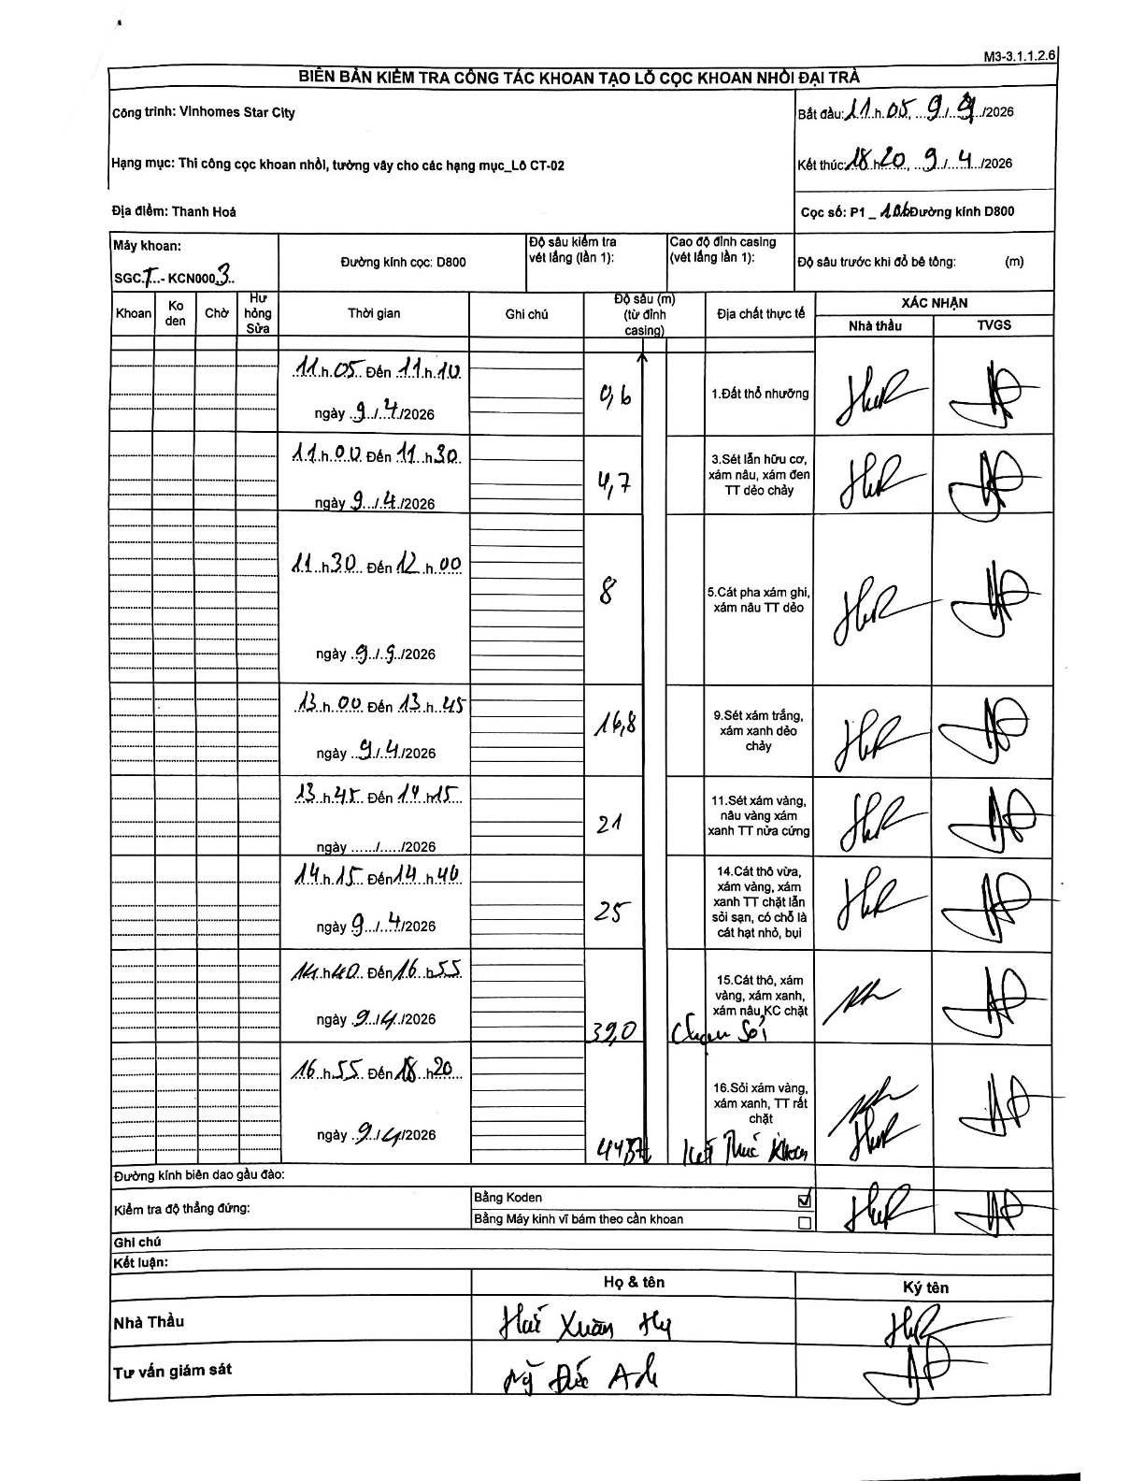
Dự án | Star City Thanh Hóa
Hạng mục | Thi công cọc khoan nhồi, tường vây cho các hạng mục_Lô CT-02
Tên bộ phận | Thanh Hoá
Số hiệu cọc | P1-106
Tên Máy khoan | SGCT-KCN0003
Đường kính | D800
Bắt đầu thi công | 11:05 09/04/2026
Kết thúc thi công | 18:20 09/04/2026

Địa chất TT | Đường kính | Mô tả lớp thiết kế | Từ (h) | Đến (h) | Cao độ từ | Cao độ đến | T.Gian (h) | Dài (m) | V (m/h) | Ghi chú
1.Đất thổ nhưỡng | D800 | Đất thổ nhưỡng | 11:05 09/04/2026 | 11:10 09/04/2026 | -0.71 | -0.6 | 0.08 | 0.11 | 1.32
2 | D800 | Sét lẫn hữu cơ, xám nâu, xám đen TT dẻo chảy | 11:10 09/04/2026 | 11:30 09/04/2026 | -0.6 | -4.7 | 0.33 | 4.1 | 12.3
3 | D800 | Cát pha xám ghi, xám nâu TT dẻo | 11:30 09/04/2026 | 12:00 09/04/2026 | -4.7 | -8 | 0.5 | 3.3 | 6.6
4 | D800 | Sét xám trắng, xám xanh dẻo chảy | 13:00 09/04/2026 | 13:45 09/04/2026 | -8 | -16.8 | 0.75 | 8.8 | 11.73
5 | D800 | Sét xám vàng, nâu vàng xám xanh TT nửa cứng | 13:45 09/04/2026 | 14:15 09/04/2026 | -16.8 | -21 | 0.5 | 4.2 | 8.4
6 | D800 | Cát thô vừa, xám vàng, xám xanh TT chặt lẫn sỏi sạn, có chỗ là cát hạt nhỏ, bụi | 14:15 09/04/2026 | 14:40 09/04/2026 | -21 | -25 | 0.42 | 4 | 9.6
7 | D800 | Cát thô, xám vàng, xám xanh, xám nâu, KC chặt | 14:40 09/04/2026 | 16:55 09/04/2026 | -25 | -32 | 2.25 | 7 | 3.11 | Có ghi chú tay 'Cuội Sỏi'
8 | D800 | Sỏi xám vàng, xám xanh, TT rất chặt | 16:55 09/04/2026 | 18:20 09/04/2026 | -32 | -44.8 | 1.42 | 12.8 | 9.04 | Có ghi chú tay 'Kết thúc khoan'

ẢNH BIÊN BẢN GỐC

